Sheet1
[제작] 더에스에스에이 마이베어즈 방탄 젤하드 케이스
STI : 02 6673 4900 , Fax : 02 6406 6543
배송주소:
제품명 | [제작] 더에스에스에이 마이베어즈 방탄 젤하드 케이스
이미지 | 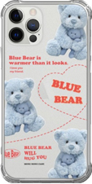 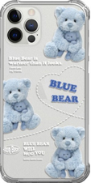 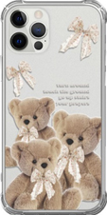 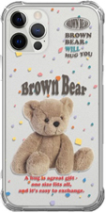 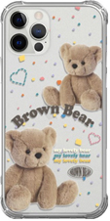 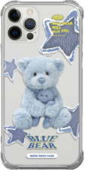 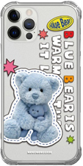 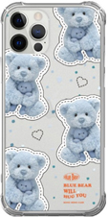 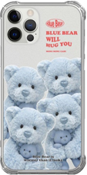
기종/디자인 | 라인베어A | 라인베어B | 리본베어 | 브라운베어 | 트윈브라운 | 블루베어 | 블루베어패치 | 블루베어패턴 | 블루베어패밀리
아이폰7/8/SE2/SE3
아이폰X/XS
아이폰11
아이폰11 PRO
아이폰11 PRO MAX
아이폰12 mini
아이폰12/PRO
아이폰12 PRO MAX
아이폰13 mini
아이폰13
아이폰13 PRO
아이폰13 PRO MAX
아이폰14
아이폰14 PLUS
아이폰14 PRO
아이폰14 PRO MAX
갤럭시S10 (G973)
갤럭시S10플러스 (G975)
갤럭시S10 5G (G977)
갤럭시S20 (G981)
갤럭시S20플러스 (G986)
갤럭시S20울트라 (G988)
갤럭시S21 (G991)
갤럭시S21플러스 (G996)
갤럭시S21울트라 (G998)
갤럭시S22 (S901)
갤럭시S22플러스 (S906)
갤럭시S22울트라 (S908)
갤럭시S23 (S911)
갤럭시S23플러스 (S916)
갤럭시S23울트라 (S918)
갤럭시노트10 (N971)
갤럭시노트10플러스 (N976)
갤럭시노트20 (N981)
갤럭시노트20울트라 (N986)

